云服务体系架构图
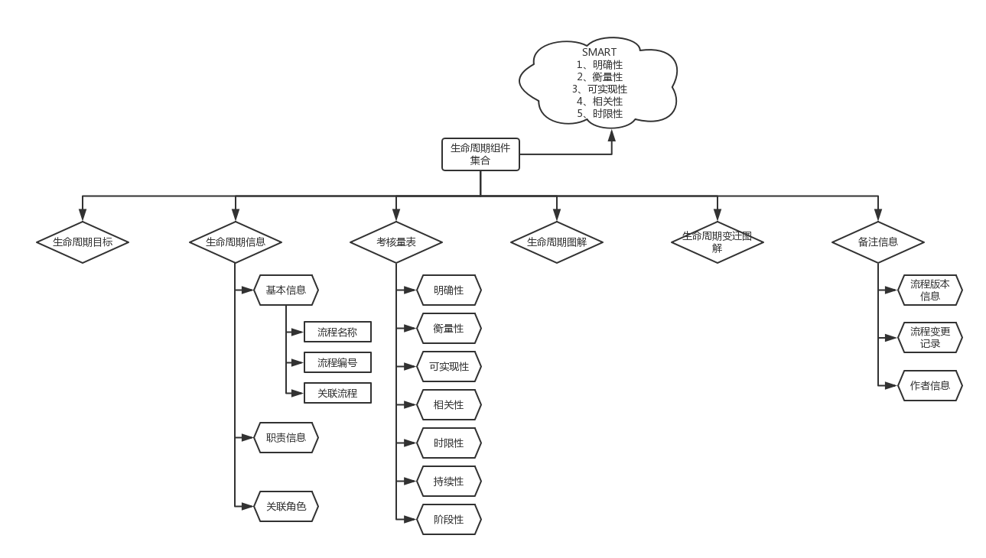
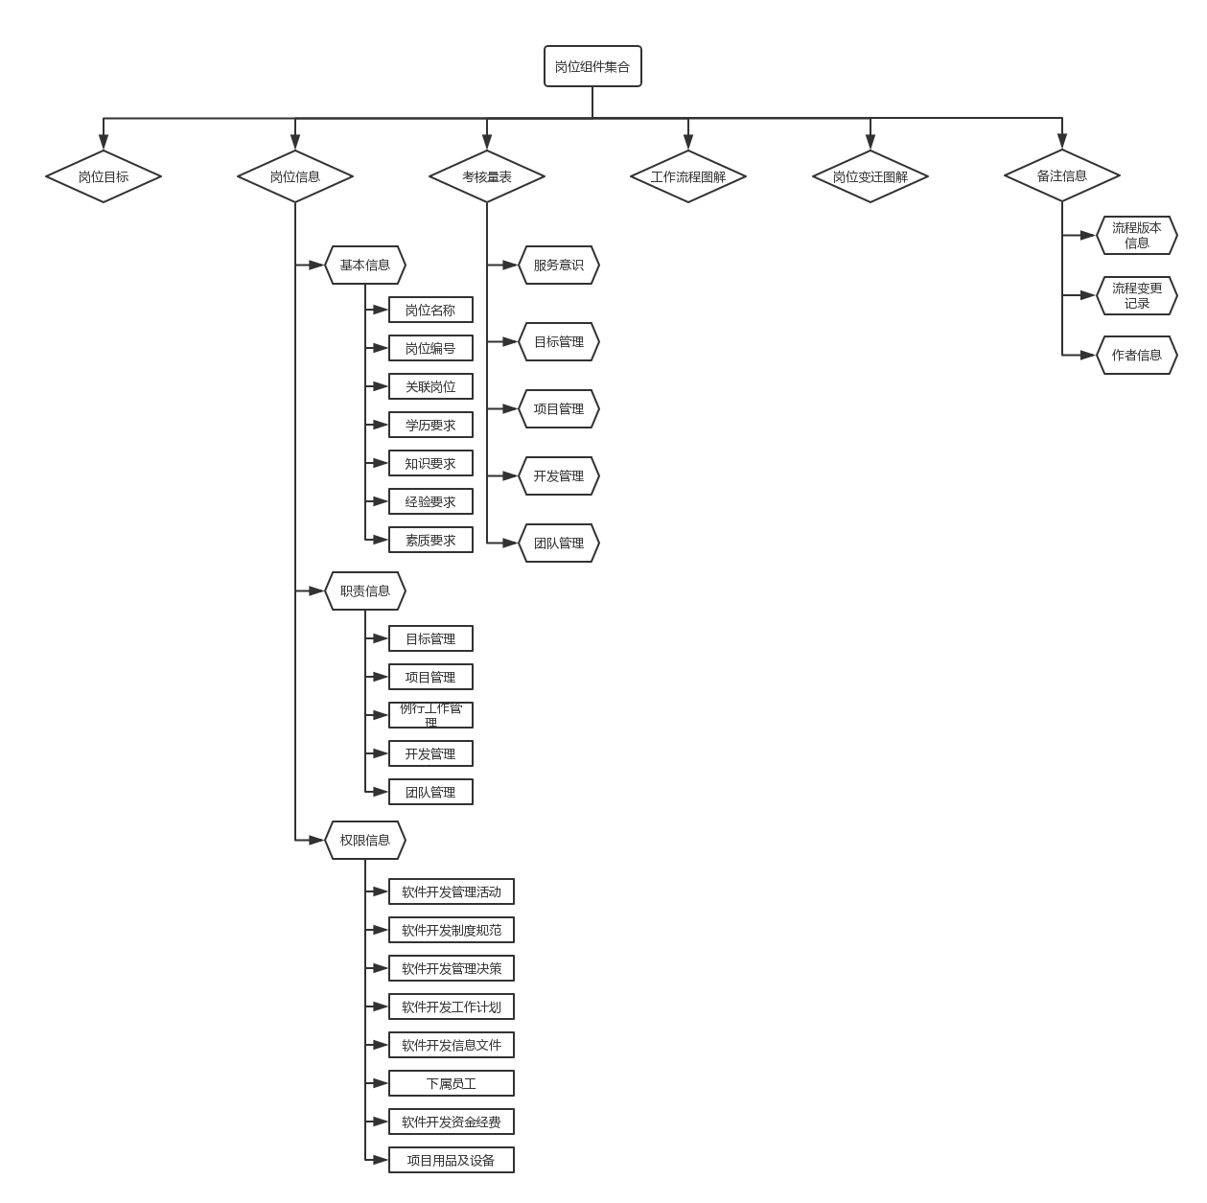
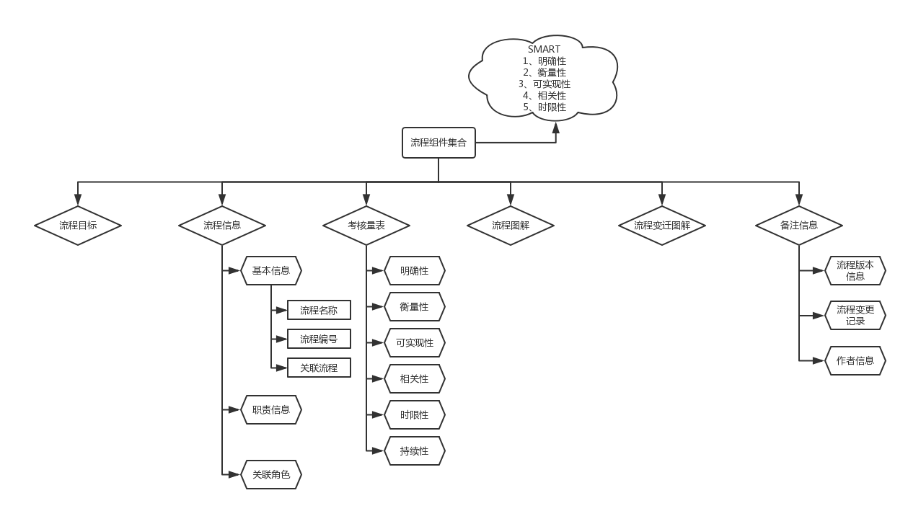
 |  |  | WFICS（工作流程集成云服务）
 |  |  | 培训体系 | 岗位体制、培训机制
 |  |  |  | 生命周期组件 | 岗位组件（角色组件） | 培训流程组件
 |  |  | 流程体系 | 标准工作流程、风险评估流程、持续交付流程等
 |  |  |  | 生命周期组件 | 岗位组件（角色组件） | 工作流程组件
 |  |  | 技术体系 | Pastry移动技术平台
 |  |  |  | 网络安全、资源安全、增量更新、日志/错误反馈

产品培训机制 |  |  |  | Pastry移动技术平台 |  |  |  | 持续交付流程 |  |  |  | 风险评估流程
考核方式 | 在线考试 | 岗位绩效评定 |  | 移动技术平台 | ionic1 | vue |  | 展示层 | Jenkins VS 自主开发 |  |  | 业务逻辑层 | 见 项目生命周期工作流程结构图
培训讲师 | 项目评估员／项目经理 | 项目经理 |  | 非移动技术平台 | 服务器平台 | … |  |  | 账号管理子系统 | 报表子系统 | … | 服务理论 | 风险评估标准 | 技术特点 | …
培训方式 | 岗前培训 |  |  | 四大基础服务 | 网络安全、资源安全、增量更新、日志/错误反馈 |  |  | 业务技术层 | NodeJS | 各种插件 | …
培训内容 | 基础培训 | 定岗培训 |  |  |  |  |  | 业务逻辑层 | 见 项目生命周期工作流程结构图
 | 服务外包行业／产品服务介绍／能力素质模型／软件过程／团队模型 | 岗位技能／岗位素质等 |  |  |  |  |  | 环境层 | SVN | Xcode | …
培训依据 | 见 员工在职生命周期流程结构图 |  |  |  |  |  |  | 服务理论 | CMMI | Agile | …

 |  |  |  | 移动技术平台 （ionic1版）
 |  |  |  | 平台模式 | 开发模式 (Web开发方式) | 生产模式 (真机联调方式)
 |  |  |  | JS 端 | AngularJS | AngularJS
 |  |  |  | 通讯桥 | 模拟桥 （ptHttp） | Cordova 桥 （支持Web主体型）
 |  |  |  | 原生端 | 原生模拟服务 （NodeJS版） | iOS 原生端 | Android 原生端
 |  |  |  | 前置服务器 | 测试前置服务器 （0%） | 生产前置服务器 （20%）

产品泳道图(公有用户)
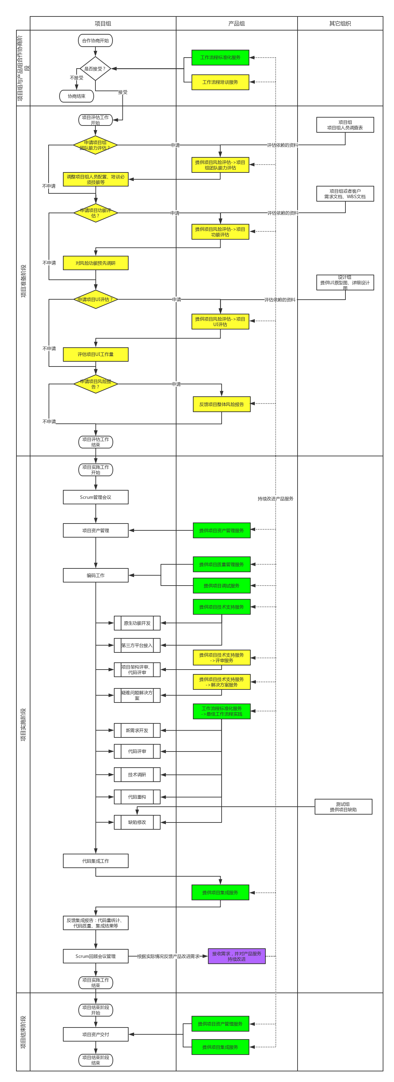
在线地址： | https://www.processon.com/diagraming/58d1f091e4b0d17722208fb5

产品组岗位职责
WFICS产品组－人员结构图
产品服务组 |  |  | 过程改进组 | 产品开发组
项目评估角色 | 项目配置人员角色 | Jenkins管理员 | 过程改进人员角色 | 产品经理 | 架构师 | 项目经理 | NodeJS高级工程师 | JS高级工程师 | iOS高级工程师 | Android高级工程师 | Java高级工程师
G07-SG01-R01 | G07-SG01-R02 | G07-SG01-R03 | G07-SG02-R01 | G07-SG03-R01 | G07-SG03-R02 | G07-SG03-R03 | G07-SG03-R04 | G07-SG03-R05 | G07-SG03-R06 | G07-SG03-R07 | G07-SG03-R08
岗位变迁图解
 |  | WFICS产品组－技术结构图
 |  | 行业知识类 | 技术类 | 工具类 | 软件过程类 | 软件架构类 | 管理类 | 管理咨询类 | 运营类 | 培训类
 |  | 服务外包导论 | iOS | Jenkins | 瀑布模型 | 三层架构 | CMMI | 业务流程重组 （企业流程再造） |  | 培训体系设计
 |  | 同类产品 | Android | SVN | 快速原型模型 | MVVM | ISO9001 | 员工价值生命周期 |  | 等等
 |  | 密码学基础知识 | NodeJS | Redmine | 增量模型 | 事件驱动架构 | 项目知识管理体系指南 | 情景管理理论
 |  | 混合开发发展史 | JS |  | 螺旋模型 | 微内核架构 | 塔克曼团队发展模型 | 通用管理工具箱
 |  |  | Java |  | 喷泉模型 | 微服务架构 | 贝尔宾团队角色理论 | 分析沟通问题工具箱
 |  |  | ionic |  | Rational统一过程 | 基于空间的架构 | 等等 | 管理方式工具箱
 |  |  | Shell、Ruby |  | Scrum |  |  | 员工评价工具箱
 |  |  | 等等 |  | XP |  |  | 公司整体工具箱
 |  |  |  |  | 微软过程 |  |  | 战略制定工具箱
 |  |  |  |  |  |  |  | 企业内部工具箱
 |  |  |  |  |  |  |  | 项目管理工具箱
 |  |  |  |  |  |  |  | 等等

 |  | WFICS产品组－岗位职责图
 |  | 职位名称 | 职责内容 |  |  |  |  |  |  | 工作技能 | 关联角色
 |  | 项目评估角色 | 1、产品组对外的接口人。如需要产品组内部资源，对接项目经理协调产品组内部资源。 |  |  |  |  |  |  |  | 移动项目组、产品开发组角色
 |  |  | 2、负责提供产品的工作流程培训服务、项目风险评估服务、项目质量管理服务、项目调试服务、项目技术支持服务。
 |  |  | 3、详细见 项目生命周期工作流程结构图->G07产品组
 |  | 项目配置管理员 | 1、产品组对外的接口人。如需要产品组内部资源，对接项目经理协调产品组内部资源。 |  |  |  |  |  |  |  | 移动项目组、产品开发组角色
 |  |  | 2、负责提供产品的项目资产管理服务。
 |  |  | 3、详细见 项目生命周期工作流程结构图->G07产品组
 |  | Jenkins管理员 | 1、产品组对外的接口人。如需要产品组内部资源，对接项目经理协调产品组内部资源。 |  |  |  |  |  |  |  | 移动项目组、产品开发组角色
 |  |  | 2、负责提供产品的项目质量管理服务、项目集成服务。
 |  |  | 3、熟悉Jenkins中使用的插件功能。负责Jenkins的部署、维护、管理。
 |  |  | 4、对项目组进行Jenkins使用方法的培训工作。
 |  |  | 5、详细见 项目生命周期工作流程结构图->G07产品组
 |  | 过程改进人员角色 | 1、参与WFICS的过程改造。
 |  | 产品经理 | 1、 设计产品业务需求、订制标准工作流程等 |  |  |  |  |  |  |  | 项目评估角色、架构师、项目经理
 |  |  | 2、详细见 项目生命周期工作流程结构图->G07产品组
 |  | 架构师 | 1、 熟悉产品相关的技术原理。 |  |  |  |  |  |  |  | 产品经理、项目经理
 |  |  | 2、 负责产品中的技术难点问题
 |  |  | 3、详细见 项目生命周期工作流程结构图->G07产品组
 |  | 项目经理 | 1、 负责产品的进度管理 |  |  |  |  |  |  |  | 产品经理、架构师、项目评估角色、项目配置管理员
 |  |  | 2、 负责协调资源解决项目组存在的问题。
 |  |  | 3、详细见 项目生命周期工作流程结构图->G07产品组
 |  | NodeJS高级工程师 | 1、 熟悉产品中Cordova、ionic、Pastry命令行的工作机制。
 |  |  | 2、 负责开发、维护产品中涉及到的NodeJS开发的命令行工具。
 |  |  | 3、 负责开发、维护产品中涉及到的NodeJS开发的模拟桥服务器。
 |  |  | 4、 熟悉svn工作机制，进行SVN自动化的开发工作。
 |  |  | 5、详细见 项目生命周期工作流程结构图->G07产品组
 |  | JS高级工程师 | 1、 熟悉AngularJS知识。
 |  |  | 2、 精通AngularJS的UI生命周期、UI控件的使用方法、UI动画特效的制作方法、UI在真机上的兼容性问题的解决方案等。
 |  |  | 3、 精通AngularJS的网络通信机制。
 |  |  | 4、 负责解决项目组反馈的各种AngularJS问题。
 |  |  | 5、详细见 项目生命周期工作流程结构图->G07产品组
 |  | iOS高级工程师 | 1、 熟悉密码学相关知识。
 |  |  | 2、 负责iOS打包发布相关流程的管理及优化。
 |  |  | 3、 负责产品中iOS框架的维护及优化。
 |  |  | 4、 负责产品中iOS相关技术问题Cordova插件开发
 |  |  | 5、详细见 项目生命周期工作流程结构图->G07产品组
 |  | Android高级工程师 | 1、 熟悉密码学相关知识。
 |  |  | 2、 负责Android打包发布相关流程的管理及优化。
 |  |  | 3、 负责产品中Android框架的维护及优化。
 |  |  | 4、 负责产品中iOS相关技术问题Cordova插件开发
 |  |  | 5、详细见 项目生命周期工作流程结构图->G07产品组
 |  | Java高级工程师 | 1、 熟悉密码学相关知识。
 |  |  | 2、负责产品中前置服务器部署工作。
 |  |  | 3、负责产品前置框架的维护及优化。
 |  |  | 4、负责产品前置公网服务的开发、维护、优化工作。
 |  |  | 5、详细见 项目生命周期工作流程结构图->G07产品组

 |  | WFICS产品组－技术职责图
 |  | 技术分类 | 技术名称 | 技术职责
 |  | 工具类 | Jenkins | 1、用于部署持续集成的工作。
 |  |  | SVN | 1、用于管理所有的项目资产。
 |  | 技术类 | iOS | 1、用于iOS相关的技术。
 |  |  | Android | 2、用于Android相关的技术。
 |  |  | NodeJS | 3、用于命令行开发、模拟桥服务器开发。
 |  |  | JS | 4、用于移动前端开发。
 |  |  | Java | 5、用于前置服务器开发。
 |  |  | ionic | 6、产品基础平台。
 |  |  | Shell、Ruby等 | 7、用于Jenkins实现自动化。
 |  | 开发模式类 | Scrum | 1、用于敏捷管理。
 |  |  | XP | 2、用于敏捷实践。
 |  | 软件架构类 | 三层架构 | 1、用于项目组角色工作边界划分。
 |  |  | MVVM | 2、用于项目组角色工作边界划分。
 |  | 管理类 | CMMI | 1、用于组织持续改进。
 |  |  | ISO9001 | 2、用于产品质量持续改进。
 |  |  | ISO27001 | 3、用于产品安全持续改进。
 |  | 管理咨询类 | 业务流程重组 | 1、用于分析工作流程，将工作流程标准化，自动化。

移动项目组岗位职责
岗位变迁图解
移动项目组－人员结构图
项目经理 | 业务专家角色 | 表现层JS开发程序员角色 | 业务逻辑层JS开发程序员角色 | 数据访问层JS开发程序员角色 | 前置角色
G06-R01 | G06-R02 | G06-R03 | G06-R04 | G06-R05 | G06-R06

移动项目组－技术结构图
行业知识类 | 技术类 | 工具类 | 开发模式类 | 软件架构类 | 管理类 | 管理咨询类 | 运营类 | 培训类
服务外包导论 | AngularJS | Redmine | Scrum | 三层架构 | 项目知识管理体系指南 | 员工价值生命周期 |  | 培训体系设计
 |  |  | XP | MVVM | 贝尔宾团队角色理论 | 情景管理理论
 |  |  |  |  |  | 分析沟通问题工具箱

移动项目组－岗位职责图
职位名称 | 职责内容 |  |  |  |  |  |  | 工作技能 | 关联角色
项目经理 | 1、熟悉公司项目管理相关流程。 |  |  |  |  |  |  |  | 项目评估角色
 | 2、熟悉WFICS工作原理。例如：移动项目组角色工作职责、移动项目组项目生命周期（Scrum管理、XP实践）、移动项目组工作流程等。
 | 3、遵守WFICS制定的流程。
 | 4、与WFICS产品服务组的项目评估角色、项目配置人员对接，完成项目生命周期内的工作对接。
 | 5、 详细见 项目生命周期工作流程结构图->G06移动项目组
业务专家角色 | 1、熟悉项目业务流程。
 | 2、培训移动项目组角色业务相关知识。
 | 3、详细见 项目生命周期工作流程结构图->G06移动项目组
表现层JS开发程序员角色 | 1、设计整体界面、ViewModel的关系。 |  |  |  |  |  |  |  | 业务逻辑层JS开发程序员角色
 | 2、绘制表现层的UI界面，制作UI界面动画特效。
 | 3、表现层的ViewModel定义、ViewModel的增删改查调用时机、界面生命周期的逻辑顺序、界面迁移逻辑代码编写。
 | 4、编写表现层的ViewModel的模拟数据，保证表现层的业务流程正确。
 | 5、表现层的ViewModel与业务逻辑层的BusinessModel对接。
 | 6、 修复缺陷、查阅相关报告、参与项目管理。详细见 项目生命周期工作流程结构图->G06移动项目组
业务逻辑层JS开发程序员角色 | 1、 熟悉服务器接口文档，严格监控服务器接口的变更及接口设计的合理性。 |  |  |  |  |  |  |  | 表现层JS开发程序员角色、 数据访问层JS开发程序员角色、 服务器开发程序员角色
 | 2、 接受数据访问层Pastry模拟桥使用方法培训，编写服务器接口模拟数据。
 | 3、 编写业务逻辑层的BusinessModel定义、BusinessModel的增删改查调用时机、业务逻辑代码。
 | 4、 编写业务逻辑层的单元测试代码。
 | 5、 业务逻辑层的BusinessModel与模拟数据的ServerModel对接。
 | 6、 业务逻辑层的BusinessModel与表现层的ViewModel对接。
 | 7、 业务逻辑层的BusinessModel与前置角色的ServerModel对接。（与最终服务器接口联调）
 | 8、 修复缺陷、查阅相关报告、参与项目管理。详细见 项目生命周期工作流程结构图->G06移动项目组
数据访问层JS开发程序员角色 | 1、 通用数据库访问逻辑代码编写。
 | 2、 通用网络数据访问逻辑代码编写。
 | 3、培训业务逻辑层JS开发程序员数据访问层的使用方法。
 | 4、培训业务逻辑层JS开发程序员Pastry模拟桥的使用方法。
 | 5、 修复缺陷、查阅相关报告、参与项目管理。详细见 项目生命周期工作流程结构图->G06移动项目组
前置角色 | 1、 转发后台服务器接口 |  |  |  |  |  |  |  | 服务器开发程序员角色
 | 2、 修复缺陷、查阅相关报告、参与项目管理。详细见 项目生命周期工作流程结构图->G06移动项目组

移动项目组－技术职责图
技术分类 | 技术名称 | 技术职责
技术类 | AngularJS | 1、 实现项目的表现层、业务逻辑层、数据访问层代码。
 |  | 2、 实现项目的业务功能。
工具类
开发模式类 | Scrum | 1、 实现项目的敏捷管理流程。
 | XP | 1、 实现项目的敏捷开发流程。
软件架构类 | 三层架构 | 1、 实现角色工作的边界划分。
 | MVVM | 1、 实现角色工作的边界划分。
管理类 | 项目知识管理体系指南 | 1、 项目经理必备项目管理知识。
管理咨询类 | 贝尔宾团队角色理论 | 1、构建角色意识的理论基础。
运营类
培训类

